Размещение
Прайс на размещение рекламы (листовок, табличек) в лифтах, у подъездов в гг. Саратов, Энгельс, Вольск

Стоимость размещения 1 листовки на 1 месяц в лифтах в г. Саратове
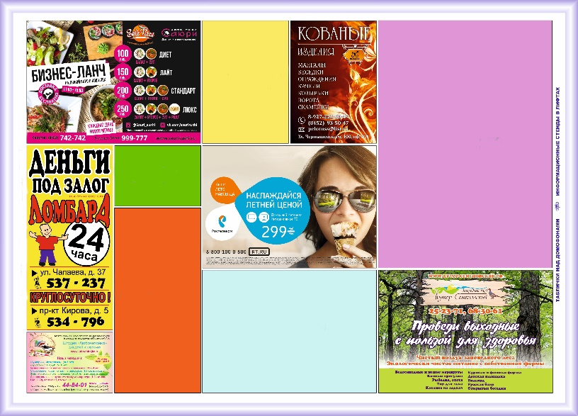
 |  | Формат А7 (105*74мм) | 30 руб.
 |  | Формат А6 (105*148 мм) | 60 руб.
 |  | Формат А5 (210*148 мм) | 120 руб.
 |  | Формат А4 (210*297 мм) | 232 руб.
 |  | Формат А3 (394*292 мм) | 450 руб.
 |  | Печать входит в стоимость размещения

 | № | Пакет (Район) | Дата начала монтажа ежемесячно
 | 1 | "Заводской 1" | 8 числа
 | 2 | "Заводской 2" | 8 числа
 | 3 | "Октябрьский 1" | 3 числа
 | 4 | "Октябрьский 2" | 3 числа
 | 5 | "Цент р-Кировский" | 6 числа
 | 6 | "Центр-Волжский" | 7 числа
 | 7 | "Юбилейный" | 5 числа
 | 8 | "Солнечный Новостройки" | 3 числа
 | 9 | "Солнечный" | 3 числа
 | 10 | "6 Квартал" | 5 числа
 | 11 | "Техстекло" | 10 числа
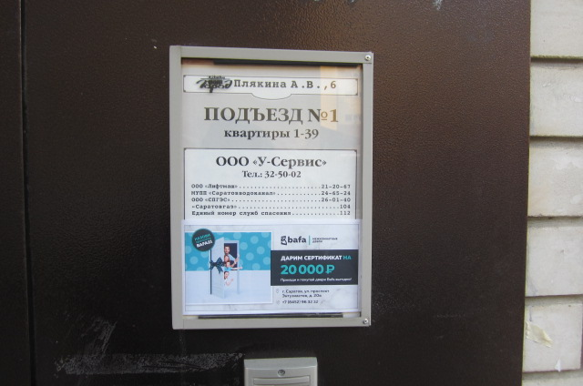
 | 12 | "Ленинский" | 9 числа

Стоимость размещения за 1 табличку у подъезда на 1 месяц в гг. Саратов, Энгельс, Вольск
 |  | 100*200мм | 175 руб.
 |  | Печать входит в стоимость размещения
Таблички: МИНИМАЛЬНЫЙ объем 100шт. Нужен адрес, к нему будут подобраны локации.

Срок сдачи: за 10 дней. Таблички с любого дня. Лифты согласно графика.
Фотоотчет бесплатный. Указывать при оформлении заявки

 |  |  | Прайс от 20.01.22
Прайс-листы Единой службы объявлений на сайте http://www.eso-online.ru Мы поможем разместить Вашу информацию во всех регионах России в соцсетях, интернете, ТВ, в газетах, на радио, в транспорте, на остановочных комплексах, подъездах, в метро и других рекламоносителях. Если Вы не нашли нужное СМИ, Вы можете сделать запрос, и мы найдем его для Вас. Телефон +7 (343) 2-167-167, WhatsApp, Telegram, Viber: +7-912-240-06-40

